Quản lý vé
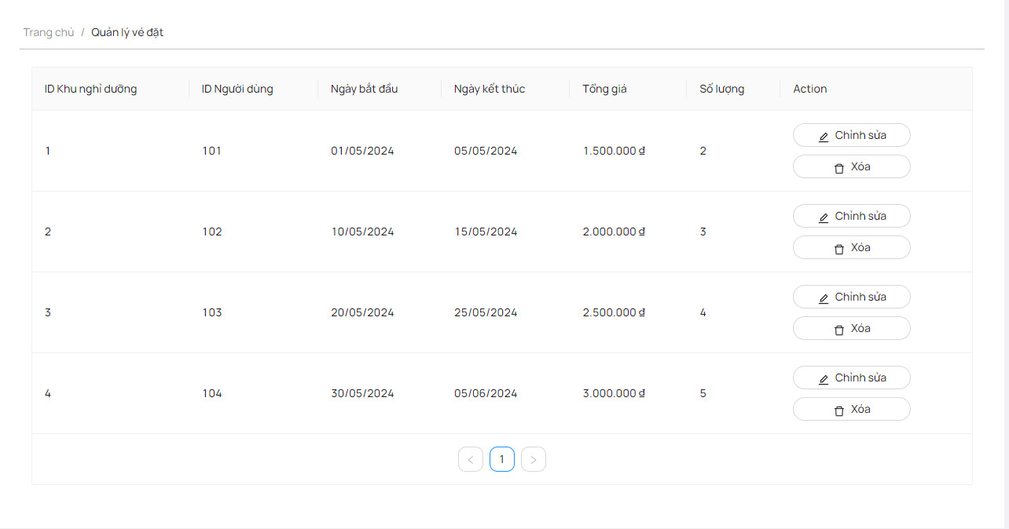
Project Name | Sử dụng Node Js và React Js xây dựng website đặt lịch cắm trại EverTrip tích hợp thanh toán online
Module Code | Quản lý vé
 | Hoàn thành | Lỗi | Chưa kiểm tra | Bị chặn | Tổng lần kiểm tra
Round 1 | 11 | 2 | 0 | 0 | 13
Round 2 | 13 | 0 | 0 | 0 | 13

Test Case ID | Mô tả | Quy trình | Điều kiện tiên quyết | Kết quả mong đợi | Kết quả thực tế | Kết quả |  |  | Kết quả |  |  | Chú thích
 |  |  |  |  |  | Vòng 1 |  |  | Vòng 2
 |  |  |  |  |  | Trạng thái | Ngày kiểm tra | Người kiểm tra | Trạng thái | Ngày kiểm tra | Người kiểm tra
GUI_SHOW Quản lý vé
GUI-QLV01 | [Tài khoản] Menu |  |  | -Label : black -Status : enable | -Label : black -Status : enable | Passed | 2024-07-05 | Mạnh | Passed | 2024-05-09 | Tuấn
GUI-QLV02 | [Edit(Sửa)] Button |  |  | -Text color : black -Status : enable | -Text color : black -Status : enable | Passed | 2024-07-05 | Mạnh | Passed | 2024-05-09 | Tuấn
GUI-QLV03 | [Delete(Xóa)] Button |  |  | -Text color : black -Status : enable | -Text color : black -Status : enable | Passed | 2024-07-05 | Mạnh | Passed | 2024-05-09 | Tuấn
GUI-QLV04 | [Add(Thêm)] Button |  |  | -Text color : black -Status : enable | -Text color : black -Status : enable | Passed | 2024-07-05 | Mạnh | Passed | 2024-05-09 | Tuấn
GUI-QLV05 | [Search] Textbox |  |  | -Text color : blue -Status : enable | -Text color : blue -Status : enable | Passed | 2024-07-05 | Mạnh | Passed | 2024-05-09 | Tuấn
FUNCTION_SHOW Quản lý vé
FUNC-QLV01 | Xem danh sách vé | 1. Truy cập vào trang quản lý vé. | Người dùng đã đăng nhập vào hệ thống và có quyền truy cập vào chức năng quản lý vé. | Hiển thị danh sách các vé đang được quản lý. | Hiển thị danh sách các vé đang được quản lý. | Passed | 2024-07-05 | Mạnh | Passed | 2024-05-09 | Tuấn
FUNC-QLV02 | Tìm kiếm vé | 1. Truy cập vào trang quản lý vé. 2. Nhập thông tin tìm kiếm vào ô tìm kiếm. | Người dùng đã đăng nhập vào hệ thống và có quyền truy cập vào chức năng quản lý vé. | Hiển thị kết quả tìm kiếm dựa trên thông tin nhập vào. | Hiển thị kết quả tìm kiếm dựa trên thông tin nhập vào. | Failed | 2024-07-05 | Mạnh | Passed | 2024-05-09 | Tuấn
FUNC-QLV03 | Xem chi tiết vé | 1. Truy cập vào trang quản lý vé. 2. Chọn vé cần xem chi tiết. | Người dùng đã đăng nhập vào hệ thống và có quyền truy cập vào chức năng quản lý vé. | Hiển thị thông tin chi tiết của vé được chọn. | Hiển thị thông tin chi tiết của vé được chọn. | Failed | 2024-07-05 | Mạnh | Passed | 2024-05-09 | Tuấn
FUNC-QLV04 | Thêm vé mới | 1. Truy cập vào trang quản lý vé. 2. Chọn tùy chọn thêm vé mới. 3. Nhập thông tin vé mới. 4. Nhấn nút lưu. | Người dùng đã đăng nhập vào hệ thống và có quyền thêm mới vé. | Hiển thị thông báo xác nhận vé mới đã được thêm vào. | Hiển thị thông báo xác nhận vé mới đã được thêm vào. | Passed | 2024-07-05 | Mạnh | Passed | 2024-05-09 | Tuấn
FUNC-QLV05 | Sửa thông tin vé | 1. Truy cập vào trang quản lý vé. 2. Chọn vé cần sửa thông tin. 3. Chọn tùy chọn sửa thông tin. 4. Thay đổi thông tin cần sửa. 5. Nhấn nút lưu. | Người dùng đã đăng nhập vào hệ thống và có quyền chỉnh sửa thông tin vé. | Hiển thị thông báo xác nhận thông tin vé đã được cập nhật. | Hiển thị thông báo xác nhận thông tin vé đã được cập nhật. | Passed | 2024-07-05 | Mạnh | Passed | 2024-05-09 | Tuấn
FUNC-QLV06 | Xóa vé | 1. Truy cập vào trang quản lý vé. 2. Chọn vé cần xóa. 3. Chọn tùy chọn xóa. 4. Xác nhận xóa. | Người dùng đã đăng nhập vào hệ thống và có quyền xóa vé. | Hiển thị thông báo xác nhận vé đã được xóa khỏi danh sách. | Hiển thị thông báo xác nhận vé đã được xóa khỏi danh sách. | Passed | 2024-07-05 | Mạnh | Passed | 2024-05-09 | Tuấn
FUNC-QLV07 | Chức năng tạo vé không hợp lệ | 1. Truy cập vào trang quản lý vé. 2. Nhấn nút thêm vé mới mà không nhập thông tin. | Người dùng đã đăng nhập vào hệ thống và có quyền thêm mới vé. | Hiển thị thông báo lỗi yêu cầu nhập đầy đủ thông tin vé. | Hiển thị thông báo lỗi yêu cầu nhập đầy đủ thông tin vé. | Passed | 2024-07-05 | Mạnh | Passed | 2024-05-09 | Tuấn
FUNC-QLV08 | Chức năng sửa vé không hợp lệ | 1. Truy cập vào trang quản lý vé. 2. Chọn vé cần sửa và nhấn nút sửa mà không thay đổi thông tin. | Người dùng đã đăng nhập vào hệ thống và có quyền chỉnh sửa thông tin vé. | Hiển thị thông báo lỗi yêu cầu thay đổi ít nhất một trường thông tin vé. | Hiển thị thông báo lỗi yêu cầu thay đổi ít nhất một trường thông tin vé. | Passed | 2024-07-05 | Mạnh | Passed | 2024-05-09 | Tuấn

Đặt_hủy lịch cắm trại
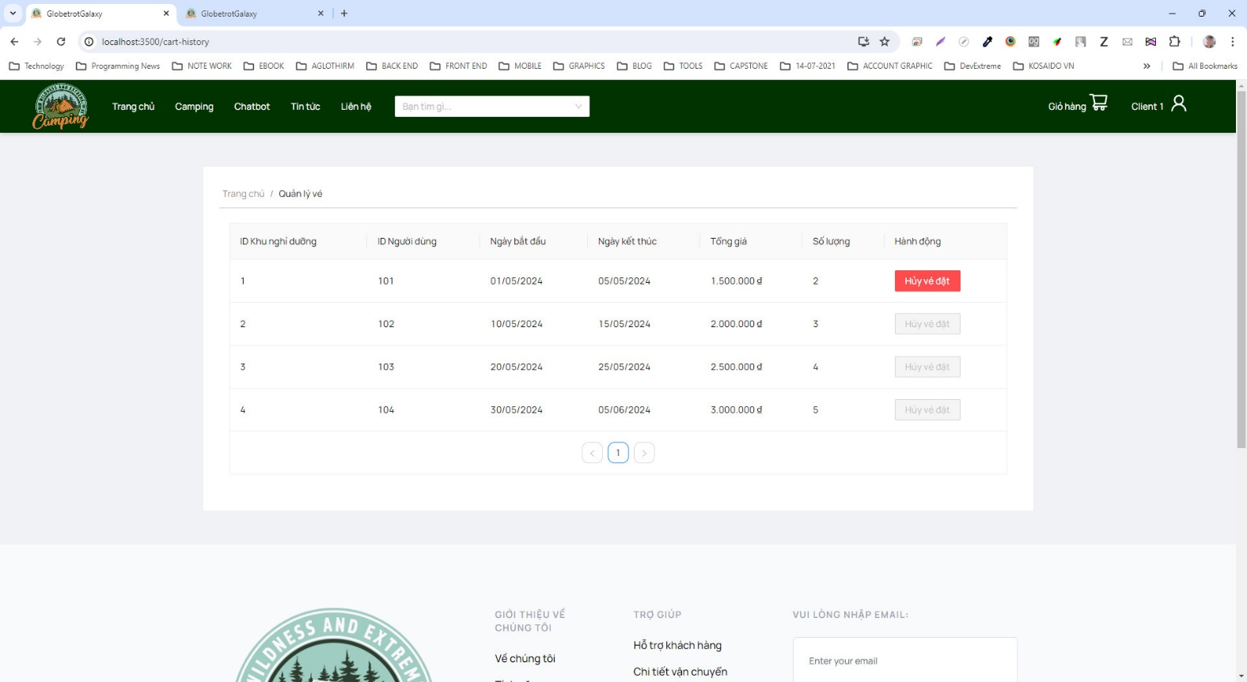
Project Name | Sử dụng Node Js và React Js xây dựng website đặt lịch cắm trại EverTrip tích hợp thanh toán online
Module Code | Đặt_hủy lịch cắm trại
 | Hoàn thành | Lỗi | Chưa kiểm tra | Bị chặn | Tổng lần kiểm tra
Round 1 | 11 | 2 | 0 | 0 | 13
Round 2 | 12 | 1 | 0 | 0 | 13

Test Case ID | Mô tả | Quy trình | Điều kiện tiên quyết | Kết quả mong đợi | Kết quả thực tế | Kết quả |  |  | Kết quả |  |  | Chú thích
 |  |  |  |  |  | Vòng 1 |  |  | Vòng 2
 |  |  |  |  |  | Trạng thái | Ngày kiểm tra | Người kiểm tra | Trạng thái | Ngày kiểm tra | Người kiểm tra
GUI_SHOW Đặt/hủy lịch cắm trại
GUI-QLLCT01 | [Tài khoản] Menu |  |  | -Label : black -Status : enable | -Label : black -Status : enable | Passed | 2024-05-07 | Nhàn | Passed | 2024-05-09 | Hằng
GUI-QLLCT02 | [Edit(Sửa)] Button |  |  | -Text color : black -Status : enable | -Text color : black -Status : enable | Passed | 2024-05-07 | Nhàn | Passed | 2024-05-09 | Hằng
GUI-QLLCT03 | [Delete(Xóa)] Button |  |  | -Text color : black -Status : enable | -Text color : black -Status : enable | Passed | 2024-05-07 | Nhàn | Passed | 2024-05-09 | Hằng
GUI-QLLCT04 | [Add(Thêm)] Button |  |  | -Text color : black -Status : enable | -Text color : black -Status : enable | Passed | 2024-05-07 | Nhàn | Passed | 2024-05-09 | Hằng
GUI-QLLCT05 | [Search] Textbox |  |  | -Text color : blue -Status : enable | -Text color : blue -Status : enable | Passed | 2024-05-07 | Nhàn | Passed | 2024-05-09 | Hằng
FUNCTION_SHOW Đặt_hủy lịch cắm trại
FUNC-QLLCT01 | Đặt lịch cắm trại mới | 1. Truy cập vào trang đặt/hủy lịch cắm trại. 2. Chọn tùy chọn đặt lịch mới. 3. Chọn ngày, thời gian và khu cắm trại mong muốn. 4. Nhập thông tin cần thiết. 5. Nhấn nút đặt lịch. | Người dùng đã đăng nhập vào hệ thống và có quyền đặt/hủy lịch cắm trại. | Hiển thị thông báo xác nhận lịch cắm trại mới đã được đặt thành công. | Hiển thị thông báo xác nhận lịch cắm trại mới đã được đặt thành công. | Passed | 2024-05-07 | Nhàn | Passed | 2024-05-09 | Hằng
FUNC-QLLCT02 | Hủy lịch cắm trại | 1. Truy cập vào trang đặt/hủy lịch cắm trại. 2. Chọn một lịch cắm trại từ danh sách. 3. Chọn tùy chọn hủy lịch. | Người dùng đã đăng nhập vào hệ thống và có quyền đặt/hủy lịch cắm trại. | Hiển thị thông báo xác nhận lịch cắm trại đã được hủy thành công. | Không hiển thị thông báo xác nhận lịch cắm trại đã được hủy thành công. | Failed | 2024-05-07 | Nhàn | Failed | 2024-05-09 | Hằng
FUNC-QLLCT03 | Kiểm tra hiển thị danh sách lịch cắm trại | 1. Truy cập vào trang đặt/hủy lịch cắm trại. | Người dùng đã đăng nhập vào hệ thống và có quyền đặt/hủy lịch cắm trại. | Hiển thị danh sách các lịch cắm trại hiện có trong hệ thống. | Hiển thị danh sách các lịch cắm trại hiện có trong hệ thống. | Passed | 2024-05-07 | Nhàn | Passed | 2024-05-09 | Hằng
FUNC-QLLCT04 | Kiểm tra hiển thị chi tiết lịch cắm trại | 1. Truy cập vào trang đặt/hủy lịch cắm trại. 2. Chọn một lịch cắm trại từ danh sách. | Người dùng đã đăng nhập vào hệ thống và có quyền đặt/hủy lịch cắm trại. | Hiển thị chi tiết của lịch cắm trại được chọn. | Hiển thị chi tiết của lịch cắm trại được chọn. | Passed | 2024-05-07 | Nhàn | Passed | 2024-05-09 | Hằng
FUNC-QLLCT05 | Kiểm tra quy trình đặt lịch cắm trại | 1. Truy cập vào trang đặt/hủy lịch cắm trại. 2. Chọn tùy chọn đặt lịch mới. 3. Không nhập thông tin và nhấn nút đặt lịch. | Người dùng đã đăng nhập vào hệ thống và có quyền đặt/hủy lịch cắm trại. | Hiển thị thông báo lỗi yêu cầu nhập đủ thông tin. | Hiển thị thông báo lỗi yêu cầu nhập đủ thông tin. | Passed | 2024-05-07 | Nhàn | Passed | 2024-05-09 | Hằng
FUNC-QLLCT06 | Kiểm tra quy trình hủy lịch cắm trại | 1. Truy cập vào trang đặt/hủy lịch cắm trại. 2. Chọn một lịch cắm trại từ danh sách. 3. Chọn tùy chọn hủy lịch. 4. Xác nhận hủy lịch mà không nhập lý do. | Người dùng đã đăng nhập vào hệ thống và có quyền đặt/hủy lịch cắm trại. | Kiển thị thông báo lỗi yêu cầu nhập lý do hủy lịch. | Kiển thị thông báo lỗi yêu cầu nhập lý do hủy lịch. | Failed | 2024-05-07 | Nhàn | Passed | 2024-05-09 | Hằng
FUNC-QLLCT07 | Kiểm tra hiển thị trạng thái đơn đặt vé | 1. Truy cập vào trang quản lý đặt vé. 2. Xem trạng thái của một đơn đặt vé. | Người dùng đã đăng nhập vào hệ thống và có quyền quản lý đặt vé. | Hiển thị trạng thái của đơn đặt vé (đã xác nhận, chưa xác nhận, đã hủy, vv.). | Hiển thị trạng thái của đơn đặt vé (đã xác nhận, chưa xác nhận, đã hủy, vv.). | Passed | 2024-05-07 | Nhàn | Passed | 2024-05-09 | Hằng
FUNC-QLLCT08 | Kiểm tra quy trình cập nhật thông tin đơn đặt vé | 1. Truy cập vào trang quản lý đặt vé. 2. Chọn một đơn đặt vé từ danh sách. 3. Chọn tùy chọn chỉnh sửa thông tin. 4. Thay đổi thông tin cần chỉnh sửa. 5. Nhấn nút lưu. | Người dùng đã đăng nhập vào hệ thống và có quyền quản lý đặt vé. | Hiển thị thông báo xác nhận thông tin đơn đặt vé đã được cập nhật. | Hiển thị thông báo xác nhận thông tin đơn đặt vé đã được cập nhật. | Passed | 2024-05-07 | Nhàn | Passed | 2024-05-09 | Hằng

Quản lý thống kê
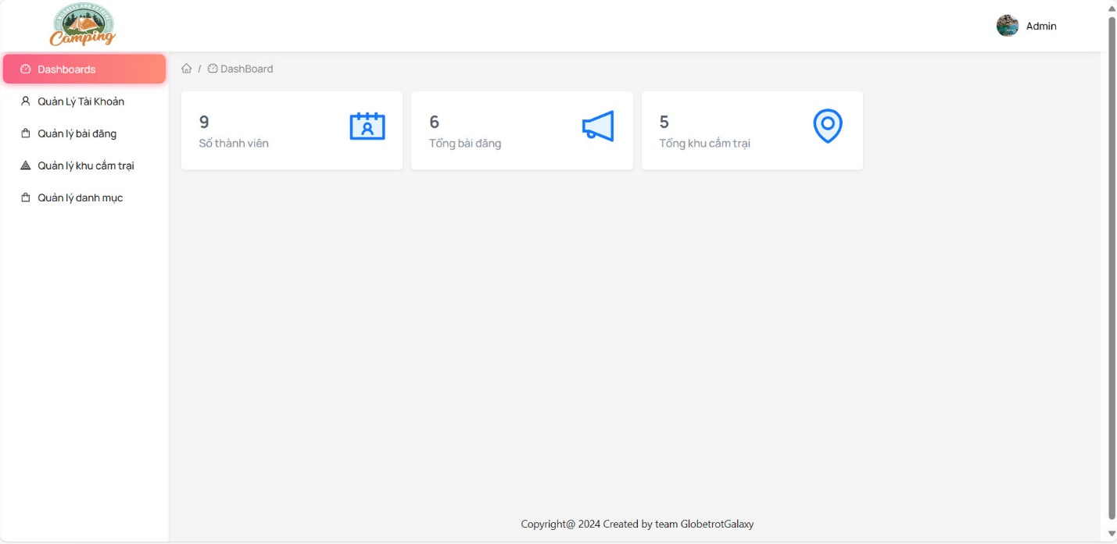
Project Name | Sử dụng Node Js và React Js xây dựng website đặt lịch cắm trại EverTrip tích hợp thanh toán online
Module Code | Quản lý thống kê
 | Hoàn thành | Lỗi | Chưa kiểm tra | Bị chặn | Tổng lần kiểm tra
Round 1 | 12 | 1 | 0 | 0 | 13
Round 2 | 13 | 0 | 0 | 0 | 13

Test Case ID | Mô tả | Quy trình | Điều kiện tiên quyết | Kết quả mong đợi | Kết quả thực tế | Kết quả |  |  | Kết quả |  |  | Chú thích
 |  |  |  |  |  | Vòng 1 |  |  | Vòng 2
 |  |  |  |  |  | Trạng thái | Ngày kiểm tra | Người kiểm tra | Trạng thái | Ngày kiểm tra | Người kiểm tra
GUI_SHOW Quản lý thống kê
GUI-QLTK01 | [Tài khoản] Menu |  |  | -Label : black -Status : enable | -Label : black -Status : enable | Passed | 2024-05-07 | Thiều | Passed | 2024-05-09 | Nhàn
GUI-QLTK02 | [Edit(Sửa)] Button |  |  | -Text color : black -Status : enable | -Text color : black -Status : enable | Passed | 2024-05-07 | Thiều | Passed | 2024-05-09 | Nhàn
GUI-QLTK03 | [Delete(Xóa)] Button |  |  | -Text color : black -Status : enable | -Text color : black -Status : enable | Passed | 2024-05-07 | Thiều | Passed | 2024-05-09 | Nhàn
GUI-QLTK04 | [Add(Thêm)] Button |  |  | -Text color : black -Status : enable | -Text color : black -Status : enable | Passed | 2024-05-07 | Thiều | Passed | 2024-05-09 | Nhàn
GUI-QLTK05 | [Search] Textbox |  |  | -Text color : blue -Status : enable | -Text color : blue -Status : enable | Passed | 2024-05-07 | Thiều | Passed | 2024-05-09 | Nhàn
FUNCTION_SHOW Quản lý thống kê
FUNC-QLTK01 | Xem thống kê tổng quan | 1. Truy cập vào trang thống kê. | Người dùng đã đăng nhập vào hệ thống và có quyền truy cập vào chức năng thống kê. | Hiển thị tổng số lượng sản phẩm, số lượng người dùng, doanh thu, vv. | Hiển thị tổng số lượng sản phẩm, số lượng người dùng, doanh thu, vv. | Passed | 2024-05-07 | Thiều | Passed | 2024-05-09 | Nhàn
FUNC-QLTK02 | Xem thống kê theo thời gian | 1. Truy cập vào trang thống kê. 2. Chọn khoảng thời gian cần thống kê. | Người dùng đã đăng nhập vào hệ thống và có quyền truy cập vào chức năng thống kê. | Hiển thị thống kê chi tiết dựa trên khoảng thời gian đã chọn. | Hiển thị thống kê chi tiết dựa trên khoảng thời gian đã chọn. | Passed | 2024-05-07 | Thiều | Passed | 2024-05-09 | Nhàn
FUNC-QLTK03 | Xem thống kê theo danh mục | 1. Truy cập vào trang thống kê. 2. Chọn danh mục cần thống kê. | Người dùng đã đăng nhập vào hệ thống và có quyền truy cập vào chức năng thống kê. | Hiển thị thống kê chi tiết dựa trên danh mục sản phẩm đã chọn. | Hiển thị thống kê chi tiết dựa trên danh mục sản phẩm đã chọn. | Passed | 2024-05-07 | Thiều | Passed | 2024-05-09 | Nhàn
FUNC-QLTK04 | Xem thống kê theo người dùng | 1. Truy cập vào trang thống kê. 2. Chọn người dùng cần thống kê. | Người dùng đã đăng nhập vào hệ thống và có quyền truy cập vào chức năng thống kê. | Hiển thị thống kê chi tiết dựa trên người dùng đã chọn. | Hiển thị thống kê chi tiết dựa trên người dùng đã chọn. | Failed | 2024-05-07 | Thiều | Passed | 2024-05-09 | Nhàn
FUNC-QLTK05 | Xem thống kê theo sản phẩm bán chạy nhất | 1. Truy cập vào trang thống kê. 2. Chọn tùy chọn xem sản phẩm bán chạy nhất. | Người dùng đã đăng nhập vào hệ thống và có quyền truy cập vào chức năng thống kê. | Hiển thị danh sách sản phẩm bán chạy nhất trong khoảng thời gian đã chọn. | Hiển thị danh sách sản phẩm bán chạy nhất trong khoảng thời gian đã chọn. | Passed | 2024-05-07 | Thiều | Passed | 2024-05-09 | Nhàn
FUNC-QLTK06 | Xem thống kê theo doanh thu | 1. Truy cập vào trang thống kê. 2. Chọn tùy chọn xem thống kê theo doanh thu. | Người dùng đã đăng nhập vào hệ thống và có quyền truy cập vào chức năng thống kê. | Hiển thị biểu đồ hoặc bảng thống kê doanh thu theo khoảng thời gian đã chọn. | Hiển thị biểu đồ hoặc bảng thống kê doanh thu theo khoảng thời gian đã chọn. | Passed | 2024-05-07 | Thiều | Passed | 2024-05-09 | Nhàn
FUNC-QLTK07 | Xem thống kê theo đơn hàng đã xác nhận | 1. Truy cập vào trang thống kê. 2. Chọn tùy chọn xem thống kê theo đơn hàng đã xác nhận. | Người dùng đã đăng nhập vào hệ thống và có quyền truy cập vào chức năng thống kê. | Hiển thị biểu đồ hoặc bảng thống kê số lượng đơn hàng đã xác nhận trong khoảng thời gian đã chọn. | Hiển thị biểu đồ hoặc bảng thống kê số lượng đơn hàng đã xác nhận trong khoảng thời gian đã chọn. | Passed | 2024-05-07 | Thiều | Passed | 2024-05-09 | Nhàn
FUNC-QLTK08 | Xem thống kê theo đơn hàng chưa xác nhận | 1. Truy cập vào trang thống kê. 2. Chọn tùy chọn xem thống kê theo đơn hàng chưa xác nhận. | Người dùng đã đăng nhập vào hệ thống và có quyền truy cập vào chức năng thống kê. | Hiển thị biểu đồ hoặc bảng thống kê số lượng đơn hàng chưa xác nhận trong khoảng thời gian đã chọn. | Hiển thị biểu đồ hoặc bảng thống kê số lượng đơn hàng chưa xác nhận trong khoảng thời gian đã chọn. | Passed | 2024-05-07 | Thiều | Passed | 2024-05-09 | Nhàn

Quản lý dịch vụ
Project Name | Sử dụng Node Js và React Js xây dựng website đặt lịch cắm trại EverTrip tích hợp thanh toán online
Module Code | Quản lý dịch vụ
 | Hoàn thành | Lỗi | Chưa kiểm tra | Bị chặn | Tổng lần kiểm tra
Round 1 | 11 | 2 | 0 | 0 | 13
Round 2 | 13 | 0 | 0 | 0 | 13
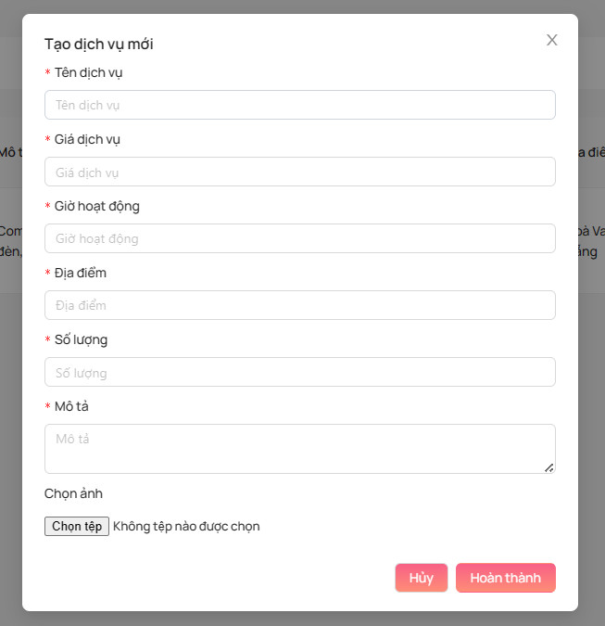
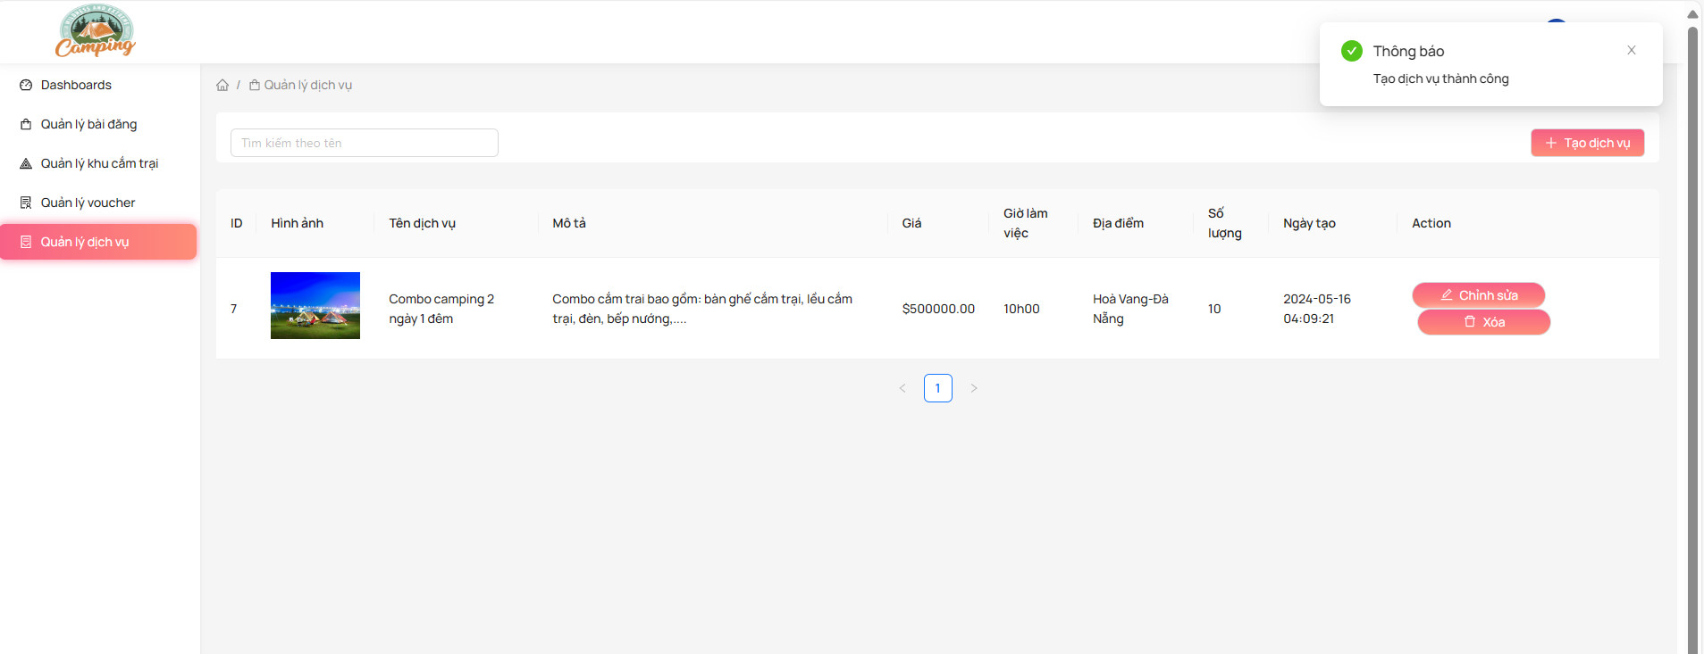
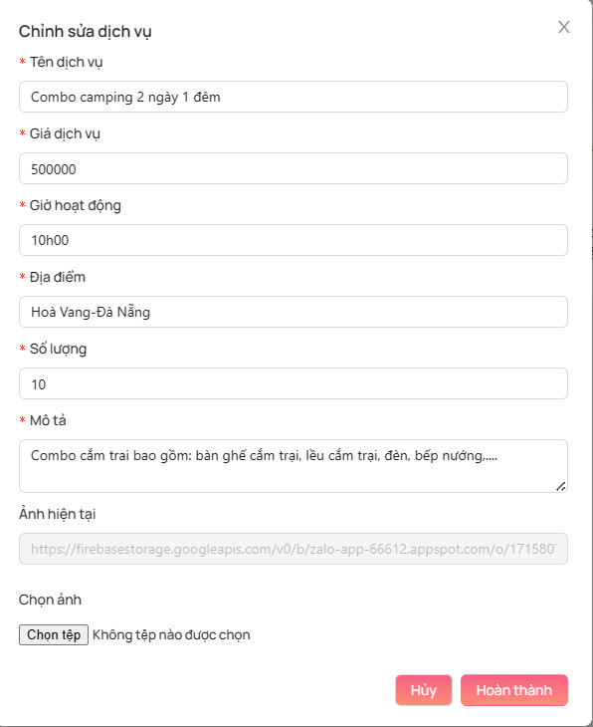

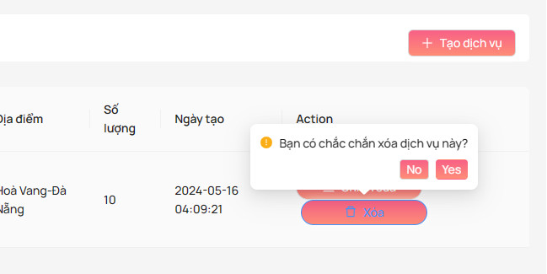

Test Case ID | Mô tả | Quy trình | Điều kiện tiên quyết | Kết quả mong đợi | Kết quả thực tế | Kết quả |  |  | Kết quả |  |  | Chú thích
 |  |  |  |  |  | Vòng 1 |  |  | Vòng 2
 |  |  |  |  |  | Trạng thái | Ngày kiểm tra | Người kiểm tra | Trạng thái | Ngày kiểm tra | Người kiểm tra
GUI_SHOW Quản lý dịch vụ
GUI-QLDV01 | [Tài khoản] Menu |  |  | -Label : black -Status : enable | -Label : black -Status : enable | Passed | 2024-05-07 | Tuấn | Passed | 2024-05-09 | Mạnh
GUI-QLDV02 | [Edit(Sửa)] Button |  |  | -Text color : black -Status : enable | -Text color : black -Status : enable | Passed | 2024-05-07 | Tuấn | Passed | 2024-05-09 | Mạnh
GUI-QLDV03 | [Delete(Xóa)] Button |  |  | -Text color : black -Status : enable | -Text color : black -Status : enable | Passed | 2024-05-07 | Tuấn | Passed | 2024-05-09 | Mạnh
GUI-QLDV04 | [Add(Thêm)] Button |  |  | -Text color : black -Status : enable | -Text color : black -Status : enable | Passed | 2024-05-07 | Tuấn | Passed | 2024-05-09 | Mạnh
GUI-QLDV05 | [Search] Textbox |  |  | -Text color : blue -Status : enable | -Text color : blue -Status : enable | Passed | 2024-05-07 | Tuấn | Passed | 2024-05-09 | Mạnh
FUNCTION_SHOW Quản lý dịch vụ
FUNC-QLDV01 | Thanh toán đơn hàng | 1. Truy cập vào trang giỏ hàng. 2. Chọn tùy chọn thanh toán. 3. Chọn phương thức thanh toán. 4. Nhập thông tin thanh toán. 5. Xác nhận thanh toán. | Người dùng đã đăng nhập vào hệ thống và có sản phẩm trong giỏ hàng. | Hiển thị thông báo xác nhận đơn hàng đã được thanh toán thành công. | Hiển thị thông báo xác nhận đơn hàng đã được thanh toán thành công. | Passed | 2024-05-07 | Tuấn | Passed | 2024-05-09 | Mạnh
FUNC-QLDV02 | Kiểm tra tính năng chọn phương thức thanh toán | 1. Truy cập vào trang thanh toán. | Người dùng đã đăng nhập vào hệ thống và có đơn hàng cần thanh toán. | Hiển thị danh sách các phương thức thanh toán được hỗ trợ (thẻ tín dụng, chuyển khoản, ví điện tử, vv.). | Hiển thị danh sách các phương thức thanh toán được hỗ trợ (thẻ tín dụng, chuyển khoản, ví điện tử, vv.). | Passed | 2024-05-07 | Tuấn | Passed | 2024-05-09 | Mạnh
FUNC-QLDV03 | Kiểm tra tính năng nhập thông tin thanh toán | 1. Truy cập vào trang thanh toán. 2. Chọn phương thức thanh toán. | Người dùng đã đăng nhập vào hệ thống và có đơn hàng cần thanh toán. | Hiển thị các trường nhập thông tin thanh toán (tên chủ thẻ, số thẻ, ngày hết hạn, vv.). | Hiển thị các trường nhập thông tin thanh toán (tên chủ thẻ, số thẻ, ngày hết hạn, vv.). | Failed | 2024-05-07 | Tuấn | Passed | 2024-05-09 | Mạnh
FUNC-QLDV04 | Kiểm tra tính năng xác nhận thanh toán | 1. Truy cập vào trang thanh toán. 2. Chọn phương thức thanh toán và nhập thông tin. 3. Nhấn nút xác nhận thanh toán. | Người dùng đã đăng nhập vào hệ thống và có đơn hàng cần thanh toán. | Hiển thị thông báo xác nhận thanh toán và chuyển hướng về trang xác nhận đơn hàng. | Hiển thị thông báo xác nhận thanh toán và chuyển hướng về trang xác nhận đơn hàng. | Passed | 2024-05-07 | Tuấn | Passed | 2024-05-09 | Mạnh
FUNC-QLDV05 | Kiểm tra tính năng hủy thanh toán | 1. Truy cập vào trang thanh toán. 2. Chọn phương thức thanh toán và nhập thông tin. 3. Nhấn nút hủy. | Người dùng đã đăng nhập vào hệ thống và có đơn hàng cần thanh toán. | Hiển thị thông báo xác nhận hủy thanh toán và quay về trang giỏ hàng. | Hiển thị thông báo xác nhận hủy thanh toán và quay về trang giỏ hàng. | Failed | 2024-05-07 | Tuấn | Passed | 2024-05-09 | Mạnh
FUNC-QLDV06 | Kiểm tra tính năng lưu thông tin thanh toán | 1. Truy cập vào trang thanh toán. 2. Chọn phương thức thanh toán và nhập thông tin. 3. Chọn tùy chọn lưu thông tin. | Người dùng đã đăng nhập vào hệ thống và có đơn hàng cần thanh toán. | Hiển thị thông báo xác nhận lưu thông tin thanh toán cho lần thanh toán sau. | Hiển thị thông báo xác nhận lưu thông tin thanh toán cho lần thanh toán sau. | Passed | 2024-05-07 | Tuấn | Passed | 2024-05-09 | Mạnh
FUNC-QLDV07 | Kiểm tra tính năng thanh toán thất bại | 1. Truy cập vào trang thanh toán. 2. Chọn phương thức thanh toán và nhập thông tin sai. 3. Nhấn nút xác nhận thanh toán. | Người dùng đã đăng nhập vào hệ thống và có đơn hàng cần thanh toán. | Hiển thị thông báo lỗi xác nhận thanh toán thất bại và yêu cầu nhập lại thông tin. | Hiển thị thông báo lỗi xác nhận thanh toán thất bại và yêu cầu nhập lại thông tin. | Passed | 2024-05-07 | Tuấn | Passed | 2024-05-09 | Mạnh
FUNC-QLDV08 | Kiểm tra tính năng xác nhận thanh toán với giỏ hàng trống | 1. Truy cập vào trang thanh toán khi giỏ hàng đang trống. | Người dùng đã đăng nhập vào hệ thống nhưng không có sản phẩm nào trong giỏ hàng. | Hiển thị thông báo cảnh báo giỏ hàng trống và yêu cầu quay về trang mua sắm. | Hiển thị thông báo cảnh báo giỏ hàng trống và yêu cầu quay về trang mua sắm. | Passed | 2024-05-07 | Tuấn | Passed | 2024-05-09 | Mạnh

Thanh toán
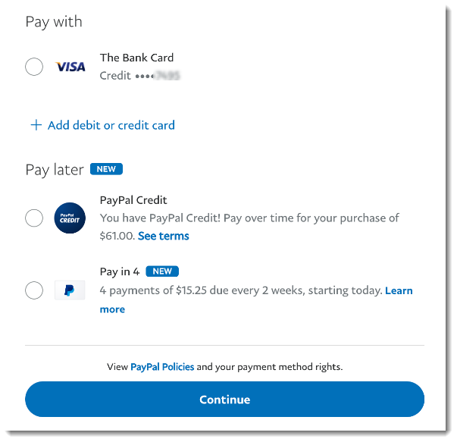
Project Name | Sử dụng Node Js và React Js xây dựng website đặt lịch cắm trại EverTrip tích hợp thanh toán online
Module Code | Thanh toán
 | Hoàn thành | Lỗi | Chưa kiểm tra | Bị chặn | Tổng lần kiểm tra
Round 1 | 13 | 0 | 0 | 0 | 13
Round 2 | 13 | 0 | 0 | 0 | 13

Test Case ID | Mô tả | Quy trình | Điều kiện tiên quyết | Kết quả mong đợi | Kết quả thực tế | Kết quả |  |  | Kết quả |  |  | Chú thích
 |  |  |  |  |  | Vòng 1 |  |  | Vòng 2
 |  |  |  |  |  | Trạng thái | Ngày kiểm tra | Người kiểm tra | Trạng thái | Ngày kiểm tra | Người kiểm tra
GUI_SHOW Thanh toán
GUI-QLTT01 | [Tài khoản] Menu |  |  | -Label : black -Status : enable | -Label : black -Status : enable | Passed | 2024-05-07 | Hằng | Passed | 2024-05-09 | Tuấn
GUI-QLTT02 | [Edit(Sửa)] Button |  |  | -Text color : black -Status : enable | -Text color : black -Status : enable | Passed | 2024-05-07 | Hằng | Passed | 2024-05-09 | Tuấn
GUI-QLTT03 | [Delete(Xóa)] Button |  |  | -Text color : black -Status : enable | -Text color : black -Status : enable | Passed | 2024-05-07 | Hằng | Passed | 2024-05-09 | Tuấn
GUI-QLTT04 | [Add(Thêm)] Button |  |  | -Text color : black -Status : enable | -Text color : black -Status : enable | Passed | 2024-05-07 | Hằng | Passed | 2024-05-09 | Tuấn
GUI-QLTT05 | [Search] Textbox |  |  | -Text color : blue -Status : enable | -Text color : blue -Status : enable | Passed | 2024-05-07 | Hằng | Passed | 2024-05-09 | Tuấn
FUNCTION_SHOW Thanh toán
FUNC-QLTT01 | Thanh toán đơn hàng | 1. Truy cập vào trang giỏ hàng. 2. Chọn tùy chọn thanh toán. 3. Chọn phương thức thanh toán. 4. Nhập thông tin thanh toán. 5. Xác nhận thanh toán. | Người dùng đã đăng nhập vào hệ thống và có sản phẩm trong giỏ hàng. | Hiển thị thông báo xác nhận đơn hàng đã được thanh toán thành công. | Hiển thị thông báo xác nhận đơn hàng đã được thanh toán thành công. | Passed | 2024-05-07 | Hằng | Passed | 2024-05-09 | Tuấn
FUNC-QLTT02 | Kiểm tra tính năng chọn phương thức thanh toán | 1. Truy cập vào trang thanh toán. | Người dùng đã đăng nhập vào hệ thống và có đơn hàng cần thanh toán. | Hiển thị danh sách các phương thức thanh toán được hỗ trợ (thẻ tín dụng, chuyển khoản, ví điện tử, vv.). | Hiển thị danh sách các phương thức thanh toán được hỗ trợ (thẻ tín dụng, chuyển khoản, ví điện tử, vv.). | Passed | 2024-05-07 | Hằng | Passed | 2024-05-09 | Tuấn
FUNC-QLTT03 | Kiểm tra tính năng nhập thông tin thanh toán | 1. Truy cập vào trang thanh toán. 2. Chọn phương thức thanh toán. | Người dùng đã đăng nhập vào hệ thống và có đơn hàng cần thanh toán. | Hiển thị các trường nhập thông tin thanh toán (tên chủ thẻ, số thẻ, ngày hết hạn, vv.). | Hiển thị các trường nhập thông tin thanh toán (tên chủ thẻ, số thẻ, ngày hết hạn, vv.). | Passed | 2024-05-07 | Hằng | Passed | 2024-05-09 | Tuấn
FUNC-QLTT04 | Kiểm tra tính năng xác nhận thanh toán | 1. Truy cập vào trang thanh toán. 2. Chọn phương thức thanh toán và nhập thông tin. 3. Nhấn nút xác nhận thanh toán. | Người dùng đã đăng nhập vào hệ thống và có đơn hàng cần thanh toán. | Hiển thị thông báo xác nhận thanh toán và chuyển hướng về trang xác nhận đơn hàng. | Hiển thị thông báo xác nhận thanh toán và chuyển hướng về trang xác nhận đơn hàng. | Passed | 2024-05-07 | Hằng | Passed | 2024-05-09 | Tuấn
FUNC-QLTT05 | Kiểm tra tính năng hủy thanh toán | 1. Truy cập vào trang thanh toán. 2. Chọn phương thức thanh toán và nhập thông tin. 3. Nhấn nút hủy. | Người dùng đã đăng nhập vào hệ thống và có đơn hàng cần thanh toán. | Hiển thị thông báo xác nhận hủy thanh toán và quay về trang giỏ hàng. | Hiển thị thông báo xác nhận hủy thanh toán và quay về trang giỏ hàng. | Passed | 2024-05-07 | Hằng | Passed | 2024-05-09 | Tuấn
FUNC-QLTT06 | Kiểm tra tính năng lưu thông tin thanh toán | 1. Truy cập vào trang thanh toán. 2. Chọn phương thức thanh toán và nhập thông tin. 3. Chọn tùy chọn lưu thông tin. | Người dùng đã đăng nhập vào hệ thống và có đơn hàng cần thanh toán. | Hiển thị thông báo xác nhận lưu thông tin thanh toán cho lần thanh toán sau. | Hiển thị thông báo xác nhận lưu thông tin thanh toán cho lần thanh toán sau. | Passed | 2024-05-07 | Hằng | Passed | 2024-05-09 | Tuấn
FUNC-QLTT07 | Kiểm tra tính năng thanh toán thất bại | 1. Truy cập vào trang thanh toán. 2. Chọn phương thức thanh toán và nhập thông tin sai. 3. Nhấn nút xác nhận thanh toán. | Người dùng đã đăng nhập vào hệ thống và có đơn hàng cần thanh toán. | Hiển thị thông báo lỗi xác nhận thanh toán thất bại và yêu cầu nhập lại thông tin. | Hiển thị thông báo lỗi xác nhận thanh toán thất bại và yêu cầu nhập lại thông tin. | Passed | 2024-05-07 | Hằng | Passed | 2024-05-09 | Tuấn
FUNC-QLTT08 | Kiểm tra tính năng xác nhận thanh toán với giỏ hàng trống | 1. Truy cập vào trang thanh toán khi giỏ hàng đang trống. | Người dùng đã đăng nhập vào hệ thống nhưng không có sản phẩm nào trong giỏ hàng. | Hiển thị thông báo cảnh báo giỏ hàng trống và yêu cầu quay về trang mua sắm. | Hiển thị thông báo cảnh báo giỏ hàng trống và yêu cầu quay về trang mua sắm. | Passed | 2024-05-07 | Hằng | Passed | 2024-05-09 | Tuấn

Like, đánh giá & bình luận
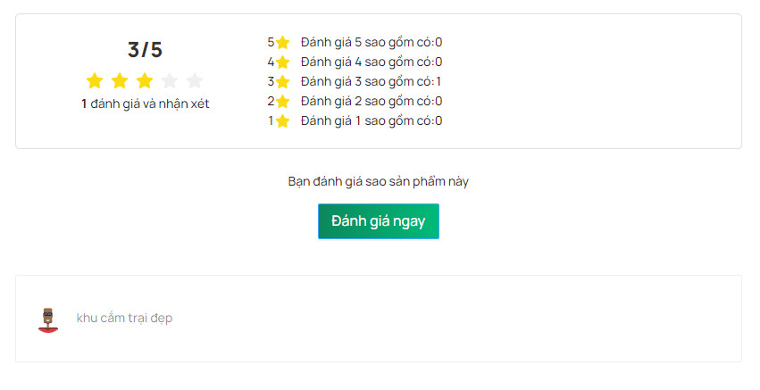
Project Name | Sử dụng Node Js và React Js xây dựng website đặt lịch cắm trại EverTrip tích hợp thanh toán online
Module Code | Like, đánh giá và bình luận
 | Hoàn thành | Lỗi | Chưa kiểm tra | Bị chặn | Tổng lần kiểm tra
Round 1 | 11 | 2 | 0 | 0 | 13
Round 2 | 13 | 0 | 0 | 0 | 13

Test Case ID | Mô tả | Quy trình | Điều kiện tiên quyết | Kết quả mong đợi | Kết quả thực tế | Kết quả |  |  | Kết quả |  |  | Chú thích
 |  |  |  |  |  | Vòng 1 |  |  | Vòng 2
 |  |  |  |  |  | Trạng thái | Ngày kiểm tra | Người kiểm tra | Trạng thái | Ngày kiểm tra | Người kiểm tra
GUI_SHOW Like, đánh giá và bình luận
GUI-QLDG01 | [Tài khoản] Menu |  |  | -Label : black -Status : enable | -Label : black -Status : enable | Passed | 2024-05-07 | Nhàn | Passed | 2024-05-09 | Thiều
GUI-QLDG02 | [Edit(Sửa)] Button |  |  | -Text color : black -Status : enable | -Text color : black -Status : enable | Passed | 2024-05-07 | Nhàn | Passed | 2024-05-09 | Thiều
GUI-QLDG03 | [Delete(Xóa)] Button |  |  | -Text color : black -Status : enable | -Text color : black -Status : enable | Passed | 2024-05-07 | Nhàn | Passed | 2024-05-09 | Thiều
GUI-QLDG04 | [Add(Thêm)] Button |  |  | -Text color : black -Status : enable | -Text color : black -Status : enable | Passed | 2024-05-07 | Nhàn | Passed | 2024-05-09 | Thiều
GUI-QLDG05 | [Search] Textbox |  |  | -Text color : blue -Status : enable | -Text color : blue -Status : enable | Passed | 2024-05-07 | Nhàn | Passed | 2024-05-09 | Thiều
FUNCTION_SHOW Like, đánh giá và bình luận
FUNC-QLDG01 | Like bài viết | 1. Truy cập vào bài viết cần like. 2. Nhấn nút like. | Người dùng đã đăng nhập vào hệ thống và có quyền like bài viết. | Số lượng like tăng lên 1 và hiển thị thông báo xác nhận. | Số lượng like tăng lên 1 và hiển thị thông báo xác nhận. | Passed | 2024-05-07 | Nhàn | Passed | 2024-05-09 | Thiều
FUNC-QLDG02 | Hủy like bài viết | 1. Truy cập vào bài viết đã like. 2. Nhấn nút hủy like. | Người dùng đã đăng nhập vào hệ thống và đã like bài viết. | Số lượng like giảm đi 1 và hiển thị thông báo xác nhận. | Số lượng like giảm đi 1 và hiển thị thông báo xác nhận. | Passed | 2024-05-07 | Nhàn | Passed | 2024-05-09 | Thiều
FUNC-QLDG03 | Đánh giá bài viết | 1. Truy cập vào bài viết cần đánh giá. 2. Chọn số sao đánh giá. | Người dùng đã đăng nhập vào hệ thống và có quyền đánh giá bài viết. | Hiển thị thông báo xác nhận đánh giá và cập nhật số lượng đánh giá và điểm trung bình. | Hiển thị thông báo xác nhận đánh giá và cập nhật số lượng đánh giá và điểm trung bình | Failed | 2024-05-07 | Nhàn | Passed | 2024-05-09 | Thiều
FUNC-QLDG04 | Bình luận bài viết | 1. Truy cập vào bài viết cần bình luận. 2. Nhập nội dung bình luận. 3. Nhấn nút gửi bình luận. | Người dùng đã đăng nhập vào hệ thống và có quyền bình luận bài viết. | Bình luận được hiển thị trong phần bình luận của bài viết. | Bình luận được hiển thị trong phần bình luận của bài viết. | Passed | 2024-05-07 | Nhàn | Passed | 2024-05-09 | Thiều
FUNC-QLDG05 | Xóa bình luận | 1. Truy cập vào bài viết chứa bình luận cần xóa. 2. Tìm bình luận cần xóa và nhấn nút xóa. | Người dùng đã đăng nhập vào hệ thống và là tác giả của bình luận. | Bình luận được xóa khỏi danh sách và hiển thị thông báo xác nhận. | Bình luận được xóa khỏi danh sách và hiển thị thông báo xác nhận. | Passed | 2024-05-07 | Nhàn | Passed | 2024-05-09 | Thiều
FUNC-QLDG06 | Chỉnh sửa bình luận | 1. Truy cập vào bài viết chứa bình luận cần chỉnh sửa. 2. Tìm bình luận cần chỉnh sửa và nhấn nút chỉnh sửa. 3. Sửa nội dung bình luận và nhấn nút lưu. | Người dùng đã đăng nhập vào hệ thống và là tác giả của bình luận. | Bình luận được cập nhật và hiển thị thông báo xác nhận. | Bình luận được cập nhật và hiển thị thông báo xác nhận. | Failed | 2024-05-07 | Nhàn | Passed | 2024-05-09 | Thiều
FUNC-QLDG07 | Chức năng bình luận không hợp lệ | 1. Truy cập vào bài viết cần bình luận. 2. Nhấn nút gửi bình luận mà không nhập nội dung. | Người dùng đã đăng nhập vào hệ thống và có quyền bình luận bài viết. | Hiển thị thông báo lỗi yêu cầu nhập nội dung bình luận. | Hiển thị thông báo lỗi yêu cầu nhập nội dung bình luận. | Passed | 2024-05-07 | Nhàn | Passed | 2024-09-05 | Thiều
FUNC-QLDG08 | Chức năng bình luận không có quyền | 1. Truy cập vào bài viết cần bình luận. | Người dùng đã đăng nhập vào hệ thống nhưng không có quyền bình luận bài viết. | Không hiển thị phần bình luận hoặc hiển thị thông báo về việc không có quyền bình luận. | Không hiển thị phần bình luận hoặc hiển thị thông báo về việc không có quyền bình luận. | Passed | 2024-05-07 | Nhàn | Passed | 2024-05-09 | Thiều

Chatbot
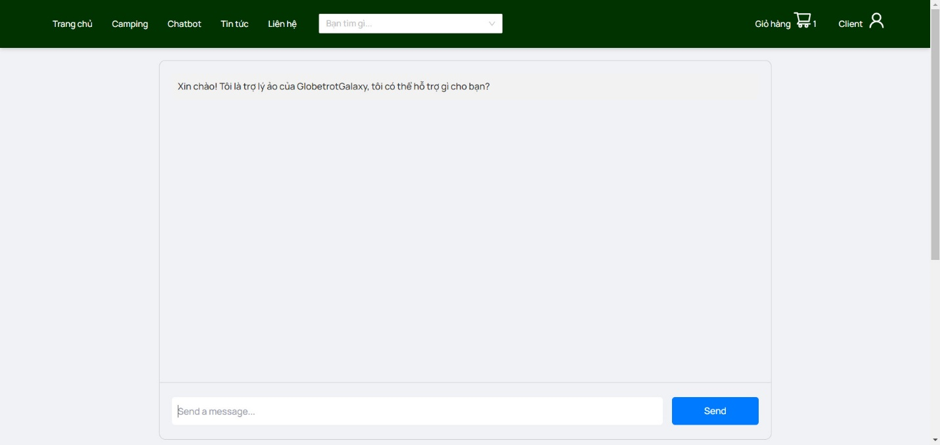
Project Name | Sử dụng Node Js và React Js xây dựng website đặt lịch cắm trại EverTrip tích hợp thanh toán online
Module Code | Chatbot
 | Hoàn thành | Lỗi | Chưa kiểm tra | Bị chặn | Tổng lần kiểm tra
Round 1 | 5 | 0 | 0 | 0 | 5
Round 2 | 5 | 0 | 0 | 0 | 5

Test Case ID | Mô tả | Quy trình | Điều kiện tiên quyết | Kết quả mong đợi | Kết quả thực tế | Kết quả |  |  | Kết quả |  |  | Chú thích
 |  |  |  |  |  | Vòng 1 |  |  | Vòng 2
 |  |  |  |  |  | Trạng thái | Ngày kiểm tra | Người kiểm tra | Trạng thái | Ngày kiểm tra | Người kiểm tra
GUI_SHOW Chatbot
GUI-QLCB01 | [Tài khoản] Menu |  |  | -Label : black -Status : enable | -Label : black -Status : enable | Passed | 2024-05-07 | Nhàn | Passed | 2024-05-09 | Thiều
FUNCTION_SHOW Chatbot
FUNC-QLCB001 | Kiểm tra khả năng đáp ứng câu hỏi cơ bản | 1. Mở chatbot trên giao diện người dùng. | Chatbot được cài đặt và hoạt động. | Chatbot trả lời các câu hỏi cơ bản như thông tin về dịch vụ, giá cả, vị trí cắm trại, và các câu hỏi liên quan. | Chatbot trả lời các câu hỏi cơ bản như thông tin về dịch vụ, giá cả, vị trí cắm trại, và các câu hỏi liên quan. | Passed | 2024-05-07 | Nhàn | Passed | 2024-05-09 | Thiều
FUNC-QLCB002 | Xử lý yêu cầu đặt lịch | 1. Người dùng gửi yêu cầu đặt lịch qua chatbot. 2. Chatbot yêu cầu người dùng cung cấp thông tin cần thiết như ngày đến, số lượng người, v.v. | Chatbot đã được tích hợp với hệ thống đặt lịch và có khả năng giao tiếp với người dùng. | Chatbot xác nhận yêu cầu đặt lịch và thông báo lại cho người dùng về thông tin đặt lịch đã được ghi nhận. | Chatbot xác nhận yêu cầu đặt lịch và thông báo lại cho người dùng về thông tin đặt lịch đã được ghi nhận. | Passed | 2024-05-07 | Nhàn | Passed | 2024-05-09 | Thiều
FUNC-QLCB003 | Xử lý yêu cầu hỗ trợ | 1. Người dùng yêu cầu hỗ trợ từ chatbot. | Chatbot đang hoạt động. | Chatbot xác định yêu cầu hỗ trợ và cung cấp hướng dẫn hoặc kết nối người dùng với một nhân viên hỗ trợ nếu cần. | Chatbot xác định yêu cầu hỗ trợ và cung cấp hướng dẫn hoặc kết nối người dùng với một nhân viên hỗ trợ nếu cần. | Passed | 2024-05-07 | Nhàn | Passed | 2024-05-09 | Thiều
FUNC-QLCB004 | Xử lý yêu cầu thực hiện thanh toán | 1. Người dùng gửi yêu cầu thanh toán qua chatbot. | Chatbot đã được tích hợp với hệ thống thanh toán. | Chatbot xác định yêu cầu thanh toán và hướng dẫn người dùng hoàn tất quá trình thanh toán hoặc kết nối họ với các tùy chọn thanh toán khác. | Chatbot xác định yêu cầu thanh toán và hướng dẫn người dùng hoàn tất quá trình thanh toán hoặc kết nối họ với các tùy chọn thanh toán khác. | Passed | 2024-05-07 | Nhàn | Passed | 2024-05-09 | Thiều

